キャラクターシート (見本)
USS 簡易キャラクターシート ver 1.2.1
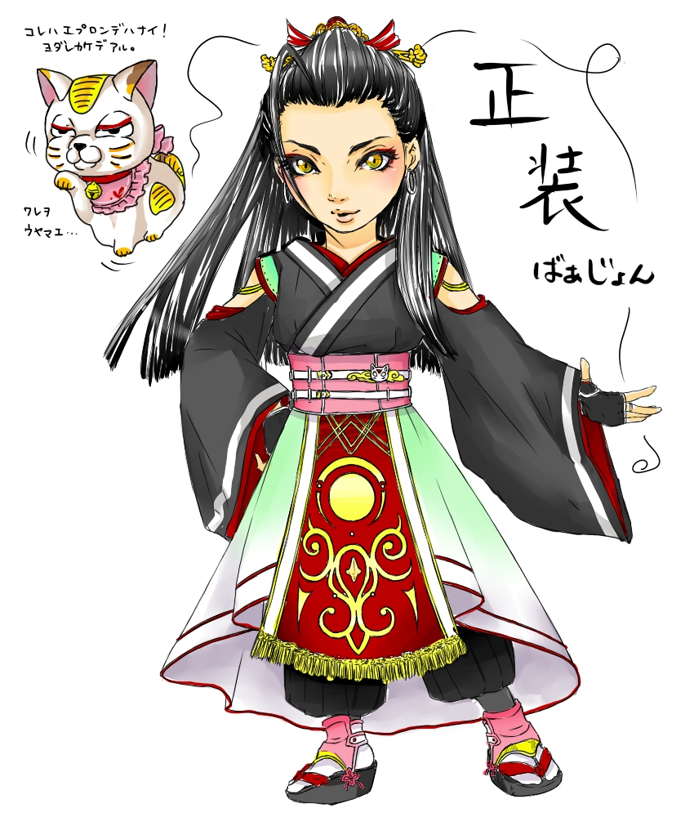 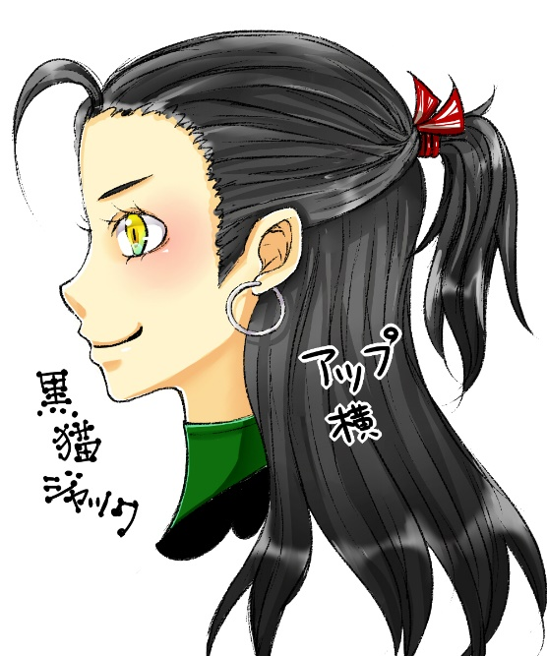 ＜イラスト＞ |  | プレイヤー名
 |  | 黒猫ジャック
 |  | キャラクター名
 |  | 黒猫ジャック
 |  | 種族
 |  | 人間
 |  | 性別：
 |  | 年齢：
 |  | HP（元）： | 2

 |  | MP（元）： | 8（5）

 |  | 攻撃回数
 |  | 修正値
 |  | 最終攻撃回数

 |  | 特技 |  | 魔法 | 種類 | 消費MP | 成功判定 | 効果
 |  | 名称 |  | HP回復 | 回復 | 与えたいポイント分 | 無 | 成功すれば消費したポイント分回復する

 |  | 効果 |  | MP移動 | 回復 | 与えたいポイント分 | 無 | 成功すれば消費したポイント分回復する

 |  |  |  | 鉄槌 | 攻撃 | 与えたいダメージ分 | 有 | 成功し対象が回避失敗すれば、招き猫が落ちてくる

 |  |  |  | ダメージ強化 | 付与 | 1p＋掛けたい範囲（人数）分 | 有 | 成功すれば対象の攻撃判定回数が増える

 |  |  |  | シールド強化 | 付与 | 1p＋掛けたい範囲（人数）分 | 有 | 成功すれば対象の回避判定回数が増える
 |  | 名称

 |  | 効果

持ち物
招き猫：HP３の分だけ身代わりになる。０になると消滅。 オークの腰蓑 赤いカーペットの切れ端（アロマ臭？） トマトのヘタ（柄の悪い） 25St. MP全回復ポーション

成長ポイント | 0
報酬ポイント | 0

